Page couverture
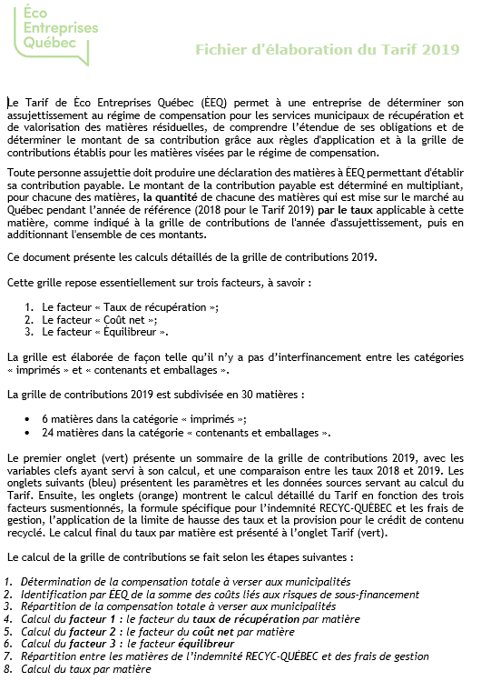

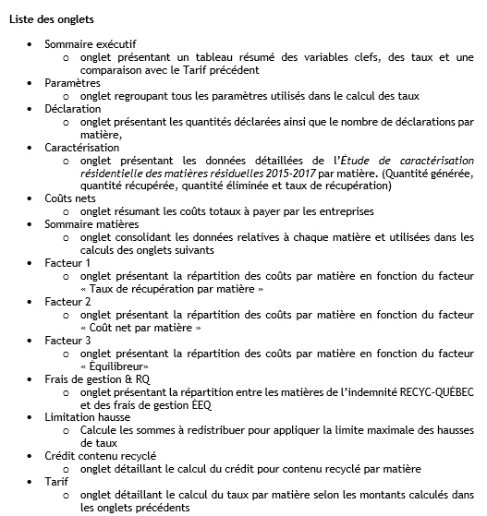

http://www.ecoentreprises.qc.ca/sinformer-et-declarer/tarifs-et-cadre-legal/tarifs/consultation-des-entreprises-sur-le-tarif

